PPID(RecipeNo)仕様変更
 |  |  |  | 文書番号 | VK-P-XXXXXX | #REF! | 3/3 | 設計項目

■PPID(RecipeNo)仕様変更について

概要
 | PPID（RecipeNo）の形式を以下のように持ち方を変更する

 | 変更前）
 |  | 1～9999 | 整数4桁（INT型で1word）

 | 変更後）
 |  | XX0000 | XX：ASCIIで1word
 |  |  | 0000：INT型で1word（0001～9999）
 |  |  | 例）AA01234、AB0022など

対応内容
 | ■PPID（RecipeNo）を上記概要のように変更する

 | 対象）
 | Block Recipe |  | 対象（ASCII + INT型）
 | Transfer Recipe |  | 対象外（既存のINT型[1～9999]）
 | Plasma Recipe |  | 対象外（既存のINT型[1～9999]）
 | Organic Recipe |  | 対象外（既存のINT型[1～9999]）
 | Metal Recipe |  | 対象外（既存のINT型[1～9999]）

 | Block Recipeの変更内容）
 | Block Recipeの以下の箇所を変更する
 | ①Recipe Id
 | ②Dummy Id（新規追加）
 | ※仕様No011で追加する内容
 | ※仕様確定するまでは特にインターロックなどは不要
 | ※Dummy Idの形式（ASCII + INT型）のチェックおよび保存処理のみ作成

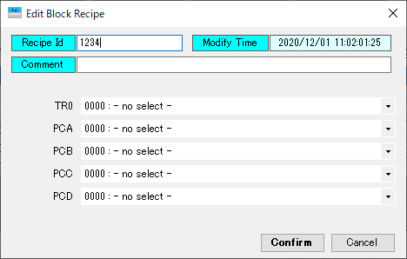
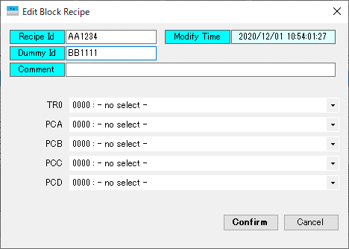

 | PPID(ReipeNo)のインターロック）
 | Block Recipe保存時に「Recipe Id」「Dummy Id」に対して以下のチェックを行う
 | ①入力文字列のサイズが3～6文字であること
 | ②入力文字列の先頭2文字がアルファベットであること
 | ③入力文字列の3～6文字目が数字であること
 | 上記、条件にあわない場合はその旨の警告ポップアップを表示して保存動作を停止する

 | 正常例） | 「AA1234」「Aa0001」「aA1」
 | 異常例） | 「AAA1234」「AA１２３４5」 ※サイズが3～6文字でない
 |  | 「A1234」「A#１２３４」 ※先頭2文字がアルファベットでない
 |  | 「AAA123」 ※3～6文字目が数字でない

 | ※上記条件の①について、サイズ3～6文字のように可変が難しいようであれば連絡お願いします
 | ※その場合はサイズを固定で6文字（数字部は0001のように入力制限をする）にします

 | 保存動作）
 | 保存件数は既存と同様に9999件とする
 | 入力されたRecipeIdは「Aa1234」と「AA1234」は別レシピとして管理する

 | ■カレントレシピNo表示の変更
 | 画面内で表示しているCurrentRecipeNoをASCII + INT型の2wordの情報を表示するよう変更する

 | 対象）
 | ①Auto Modeタブ内のCurrent RCP No
 | ②Recipeタブ内のCurrent RCP No
 | ③各Blockタブ内のCurrent RCP No ※ただし、プロセスCHしたにあるCurrent RCP Noは対象外（既存のINT型）
①
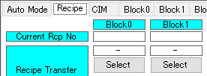
②

③

 | ■AutoRecipeChange機能の変更
 | PLCから要求されるAutoRecipeChange機能に対しても変更する

 | 対象）
 | ①EditRecipe

関連PCIO

関連CIM仕様
 | ・GlassDataのPPID
 | ・Current Recipe Number Change Report
 | ・Recipe Register Request
 | ・Recipe Change Report
 | ・Recipe Parameter Request Command
 | ・Recipe Parameter Data Download
 | ・Recipe Layer Info Report
 | ・Recipe Layer Info Request
 | ・Recipe Layer Info Download
 | ・Recipe Step Count Request
 | ・Recipe Key Parameter Request Command

対象BLK
 | 全BLOCK

